Hoja2
nota 1 | 20 | 2
nota2 | 20 | 3
nota3 | 20 | 4
trabajo final | 10 | 5
 | promedio | 14
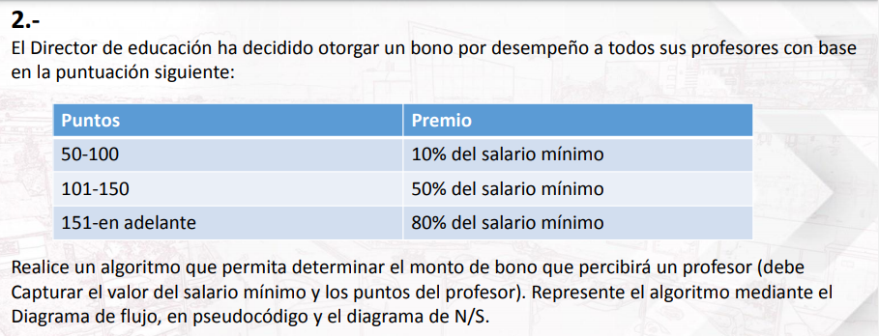

Salario | Puntos | Premio
1400 | 59 | 1540

Edad | Vacunas | Según el sexo
>70 | C | No importa
16< X< 70 | A | hombre
 | B | mujer
<16 | A | No importa

Valor1 | X
Valor2 | Y | +
Operación | +,-,*,/,^
Resultado | X('+,-,*,/,^)Y

Sueldo | Porcentaje por año
1400 | 10%
Primer año | 1540
Segundo año | 1694
Tecer año | 1863.4
Cuarto año | 2049.74
Quinto año | 2254.714
Sexto año | 2480.1854

